Sheet1
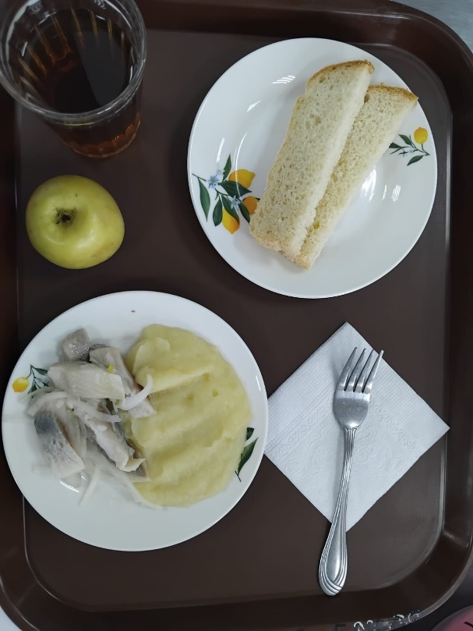
Школа | МБОУ Большекирсановская сош имени Героя Советского Союза Хайло В.А. |  |  | Отд./корп |  |  |  | День | 2024-04-18

Прием пищи | Раздел | № рец. | Блюдо | Выход, г | Цена | Калорийность | Белки | Жиры | Углеводы
Завтрак | гор.блюдо | 76 | филе сельди | 90.00 | 40.74 | 156.60 | 9.11 | 12.04 | 2.95
 | гор.напиток | 377 | чай | 180.00 | 1.76 | 56.01 | 0.12 | 0.02 | 13.73
 | хлеб | н | хлеб пшеничный | 20.00 | 2.53 | 46.00 | 1.52 | 0.16 | 9.40
 |  | 312 | пюре картофельное | 130.00 | 10.99 | 118.95 | 2.65 | 4.16 | 17.72
 |  | 338 | фрукты (яблоко) | 100.00 | 9.28 | 47.00 | 0.40 | 0.40 | 9.80

Завтрак 2 | фрукты

Обед | закуска
 | 1 блюдо |  | .
 | 2 блюдо
 | гарнир
 | сладкое
 | хлеб бел.
 | хлеб черн.

 |  |  |  | 520.00 | 65.30 | 424.56 | 13.80 | 16.78 | 53.60

